Feuil1
Terme | Définition | Schéma | Remarques | Source
Programmation parallèle | La programmation parallèle est le fait de diviser en plusieurs tâches le programme qui s'executent en même temps | void method1() { // Code } void method2() { // Code } Les méthodes s'executent en même temps |  | Parallélisme (informatique) — Wikipédia (wikipedia.org)
Contexte de processus
Changement de contexte
Processus | Programme en cours d'execution. Chaque programme executé séparément est un processus. Chaque processus contient au moins 1 thread et il est impossible qu'il en ait 0
Peer model | Un processus qui génère plusieurs thread en même temps | 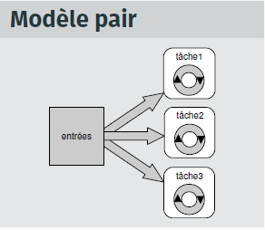
Programmation séquentielle | Un programme séquentiel execute toutes les instructions dans un certain ordre donné sans avoir à prendre en compte des événements externes. Les événements exterieurs sont des actions de l'utilisateur, qui révèle de la programmation événementielle
Système informatique multi-processus
Thread | Un thread est l'équivalent d'un processus. Il peut être aussi le sous-processus d'un autre. Comme dans le schéma à droite, le thread principal créée d'autres threads secondaires qui sont les sous-processus du principal. Les sous-processus d'un autre sont sous le même espace d'adressage | 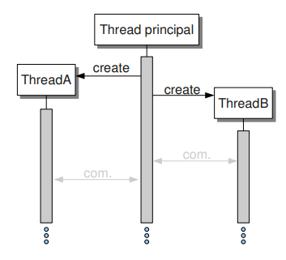
Processeur
Pipeline model
Ordonnanceur | L'ordonnanceur est la fonction duprocesseur qui distribue le temps d'occupation de celui-ci
Execution pseudo-parallèle
Etats d'un processus | Nouveau : Création du processus Prêt Le processus est prêt à fonctionner, celui-ci est chargé dans la mémoire principale, il est maintenu dans une file d'attente de processus et attends d'être executé par le CPU Executer Le processus est executé (démarré) par le CPU, les instructions de celui-ci sont executés par un des coeur du CPU. Bloqué ou en attente A chaque demande d'entrée de l'utilisateur ou doit accéder à une région critique, il entre en état bloqué ou attente. Celui-ci continue d'attendre dans la mémoire tant qu'il est dans cet état. Il redémarre (Repasse à l'état Prêt) Terminer ou Terminé Le processus demandé est tué : Arrêt du processus et il n'existe plus. Il peut être kill intentionnelement par un utilisateur. (Finir une partie d'un jeu et arrêter les processus faisant bouger les ennemis) Suspendre prêt Le processus est suspendu et est redirigé de la zone mémoire principale sur un stockage externe. Il revient à l'état prêt lorsque qu'il sera amené dans la mémoire principale, cet à dire que l'on peut arrêter un processus, comme dans le cas Terminer ou Terminé, mais on peut le relancer à tout moment. Suspendre l'attente ou suspendre bloqué Similaire à Suspendre prêt, mais ...
Espace d'adressage
Boss-worker model |  | 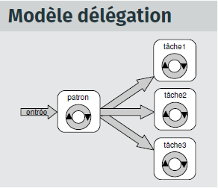
Multi-threading | L'execution simultanée de plusieurs tâches ou processus sur une certaine intervalle de temps. Comme windows, qui peut executer plusieurs processus, comme chrome, bloc note, etc… | // Creating and initializing threads Thread thr1 = new Thread(method1); Thread thr2 = new Thread(method2); thr1.Start(); thr2.Start(); Execution de 2 Thread différents en même temps
Live lock | Un ou plusieurs programmes répètant continuellement la même tâche sans pour autant être utile. Il récupère le processeur, mais dès qu'un processus plus important se déclanche, il repart dans la queue
Mutual exclusion | Prérequis pour un processus qui est dans une section critique et qui accède à des ressources partagées. Aucun autre processus ne peut être dans la section critique qui accèdes à ces ressources partagées.
Race Condition | Situation lorsque plusieurs processus lisent ou modifient une ressource de données ou le résultat final au départ du temps d'execution des processus
Starvation | Situation loù l'un des processus n'est pas choisi par l'ordonnanceur, il ne peut plus continuer car il n'est jamais choisi
Sequence atomique | Séquence d'instructions qui s'executent toutes ou pas du tout.
Sémaphore | Permet de laisser passer un ou plusieurs threads dans la zone critique
Sémaphore binaire | Permet de laisser passer qu'un seul thread dans la zone critique
Mutex | Mutual exclusion
Moniteur

Process ID | Identifiant unique qui définit un processus
Security descriptor | Cela décrit qui à créé l'objet, qui peut et ne peut pas l'utiliser
Base priority | Priorité d'execution de base pour les processus
Default processor affinity | Liste par défaut des processeurs sur lesquels les threads du processus peuvent être executés
Quota Limit | Temps maximum et taille mémoire maximum qu'un processus peut utiliser
Execution time | Le temps total de tous les threads d'un processus qui ont été executés
I/O counters | le nombre et le type d'operation I/O (clavier, fichier) que les threads font pour un processus
VM (virtual memory) operation counters | Compter le nombre d'opérations fait uniquement dans la mémoire virtuelle
Exception/debugging ports | Canneaux de communication (channel) entre les processus. Le process manager est capable de faire transiter des messages d'execption et debug sur ces des cannaux pour communiquer avec les threads et inversement.
Exit status | La raison pour laquelle le processus est terminé | erreur, finit son travail, tuer le processus par le processus système ou lui-même ou parent.

Thread ID | Id du thread
Thread context | Registres CPU
Dynamic priority | Priorité d'execution du thread à un momen donné | 0/15
Base priority | Priorité d'execution de base pour les threads | Processus kernel
Thread processor affinity
Thread execution time
Alert status | Flag 0-1 pour savoir si le thread est utilisé
Suspension count | Le nombre de fois où le thread devrait être suspendu sans qu'il soit terminé
Impersonation tokne | Champs d'accès temporaire pour qu'un thread s'execute dessus
Termination port | Canneaux de communication (channel) entre les processus. Et envoyer un "message" lorsque le thread finit son execution
Thread exit status | La raison pour laquelle le thread est terminé
Create thread | Créer un thread
Open thread | Ouvrir un thread
Query thread information
Set thread information
Current thread | Thread actuel
Terminate thread
Get context
Set context
Suspend
Resume
Alert thread | Etre allérté si y a un problème et agir
Test thread alert | Tester si les alertes fonctionnent
Register termination port

